Základní přehled
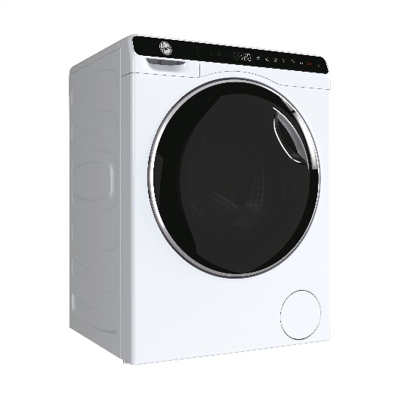

Název modelu / značka / série --> |  | OW50-BP12307-S / HOOVER / Mini Drum
Prodejní argument - pořadí | Prodejní argument - název | 31019907

ARGUMENT 1 | Nejmenší pračka na trhu nabitá moderními technologiemi | Hoover Mini Drum. Unikátní kompaktní pračka, která se vejde i do těch nejmenších prostor.
ARGUMENT 2 | Invertorový motor | Spolehlivý, efektivní a tichý motor.
ARGUMENT 3 | Odolný buben | Laserem svařený buben.
ARGUMENT 4 | Cyklus Smart AI | Automaticky přizpůsobí parametry praní pro optimalizaci spotřeby.
ARGUMENT 5 | Smart Dual Spray | Vstříknutím vody na těsnění a okénko dvířek odstraní všechny nečistoty zbylé po pracím cyklu.
ARGUMENT 6 | Pillow Drum - buben se strukturou polštářků | Buben pomocí polštářkových výstupků zajišťuje šetrnou péči pro různé druhy textílií.
ARGUMENT 7 | ABT - Hygienické a zdravé praní | Exkluzivní antibakteriální ošetření ABT® chrání před tvorbou plísní a bakterií.
ARGUMENT 8 | Parní praní | Pro dokonalou hygienu.
ARGUMENT 9 | Expres program | Rychlý cyklus do 15 minut.
ARGUMENT 10 | Programy | Sada programů pro skvělou péči o vaše prádlo.
ARGUMENT 11 | Bezpečnostní prvky | Bezpečná domácnost s pračkou Hoover Mini Drum

 | Zvláštní příslušenství | Univerzální a profesionální čistič pro pračky. Care + Protect CDT1006, Blue Wash parfém do pračky nahrazující aviváž. Care + Protect LPL1001B, Mousse Rose parfém do pračky nahrazující aviváž. Care + Protect LPL1002M, Fiori di Talco parfém do pračky nahrazující aviváž. Care + Protect LPL1003F

Videa
CELÁ ŘADA

Microsites / landing pages
CELÁ ŘADA | Odkaz CZ
 | Odkaz SK
ARGUMENT 1

ARGUMENT 2

ARGUMENT 3

